1.보스
보스이름 | 설명
1. 껄렁한 중학생 (듀토리얼 보스) | 체력 | 1000 (임시) | 공격방법 | 원거리
 | 공격력 | 8 | 공격 속도 | 2
기술 이름 | 발동조건 | 설명, 효과 |  |  | 지속시간 | 쿨타임 | 공격력 | 예시 | 예시 그림 | 효과범위
1. 돌던지기 | 상시 | 플레이어를 향해 원거리 공격, 플레이어를 향해 나아가는 3갈래의 탄환을 발사하며 연속으로 3번 쏜다. 보스를 둘러싸고 있는 펜스에 닿으면 탄환은 삭제 |  |  |  | 5초 | 직격: 8 |  | 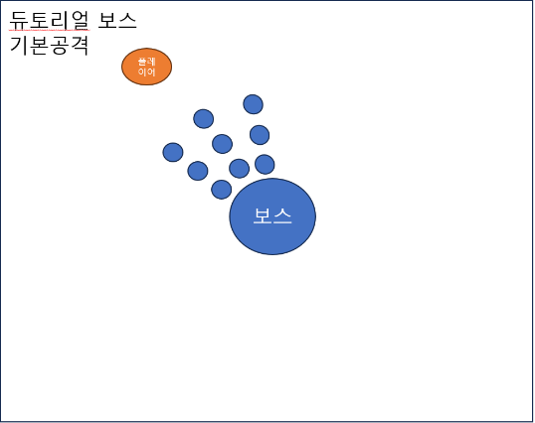 예시 글
2. 침뱉기 | 상시 | 플레이어를 향해 원거리 공격, 공격 발동 시 확인한 플레이어의 좌표에 연속해서 3번의 침을 발사 각 침은 장판을 형성해 플레이어의 진로를 방해한다. |  |  | 5초 | 12초 | 직격 : 10 장판: 3 (1초마다 지속) | 롤- 카시오페아 독장판 | 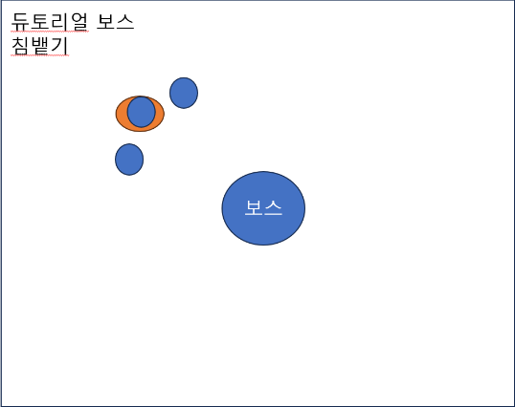
3. 발차기 | 플레이어가 보스에게 접근할 때 | 플레이어를 향한 근거리 공격 플레이어를 향해 발차기를 날린다. 플레이어가 공격에 적중 당할 시 플레이어는 일정 거리 뒤로 밀려난다. |  |  |  | 5초 | 직격: 15 |  | 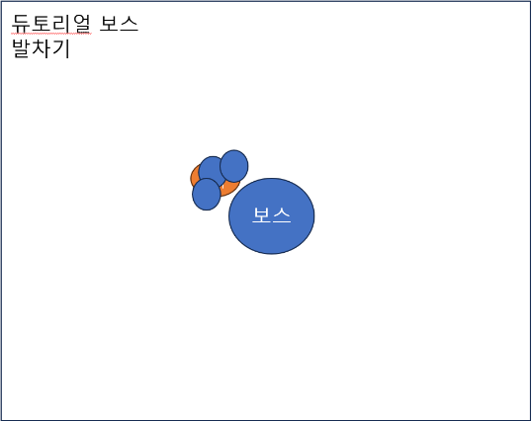
보스이름 | 설명
1. 껄렁한 중학생 (듀토리얼 보스) | 체력 | 1000 (임시) | 공격방법 | 원거리
 | 공격력 | 8 | 공격 속도 | 2
기술 이름 | 발동조건 | 설명, 효과 |  |  | 지속시간 | 쿨타임 | 공격력 | 예시 | 예시 그림 | 효과범위
1. 돌진 | 플레이어가 보스에게 일정거리 이상 멀어질 때 | 플레이어를 향한 근거리 공격 플레이어를 향해 돌진한다. 펜스에 닿으면 보스는 넘어지며 3초간 무력화 된다. |  |  |  |  | 직격: 20 | 롤 - 사이온 궁
2. 침뱉기 | 상시 | 플레이어를 향해 원거리 공격, 공격 발동 시 확인한 플레이어의 좌표에 연속해서 3번의 침을 발사 각 침은 장판을 형성해 플레이어의 진로를 방해한다. |  |  | 5초 | 12초 | 직격 : 10 장판: 3 (1초마다 지속) | 롤- 카시오페아 독장판
3. 발차기 | 플레이어가 보스에게 접근할 때 | 플레이어를 향한 근거리 공격 플레이어를 향해 발차기를 날린다. 플레이어가 공격에 적중 당할 시 플레이어는 일정 거리 뒤로 밀려난다. |  |  |  | 5초 | 직격: 15
4. 돌진 | 플레이어가 보스에게 일정거리 이상 멀어질 때 | 플레이어를 향한 근거리 공격 플레이어를 향해 돌진한다. 펜스에 닿으면 보스는 넘어지며 3초간 무력화 된다. |  |  |  |  | 직격: 20 | 롤 - 사이온 궁

